Intro
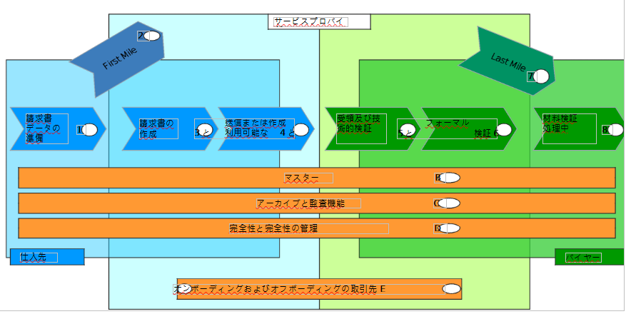
ワークショップ契約 付表1 E-請求書遵守ガイドラインマトリックス | CEN CWA NNNNN 2009年10月19日 バージョン1.0

はじめに このeInvoicing Compliance Guidelines Matrix (ガイドライン)は、このCENワークショップ契約に不可欠な部分として提供されています。 その内容は網羅的であるとは考えられないし、元の資料のいくつかはオランダ関税庁(ベラスチンジエンスト)からのものであるが、その内容と勧告がほとんどの加盟国にとって有効であり、いかなる加盟国の要件にも特有でないことを確実にするために、十分な注意が払われている。 E-Invoicing Compliance Guidelines Matrix (E-Invoicingコンプライアンス・ガイドラインのマトリックス) に付随して、ガイドとなる背景情報が記載されているCommentary to the Compliance Matrix (コンプライアンス・マトリックスへの解説) を読むことを強くお勧めします。
http://www.e-invoice-gateway.net/knowledgebase/eInvoiceBestPractice/

プロセスモデル図
拡張されたプロセス・モデルは、左のサプライヤーから右のバイヤーへの情報フローにおける様々なステップを表します。

